互通区伸缩缝
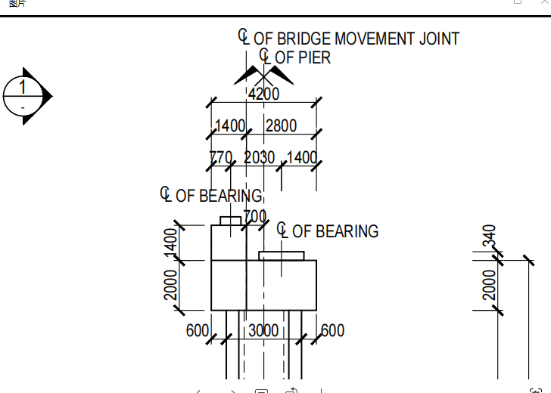
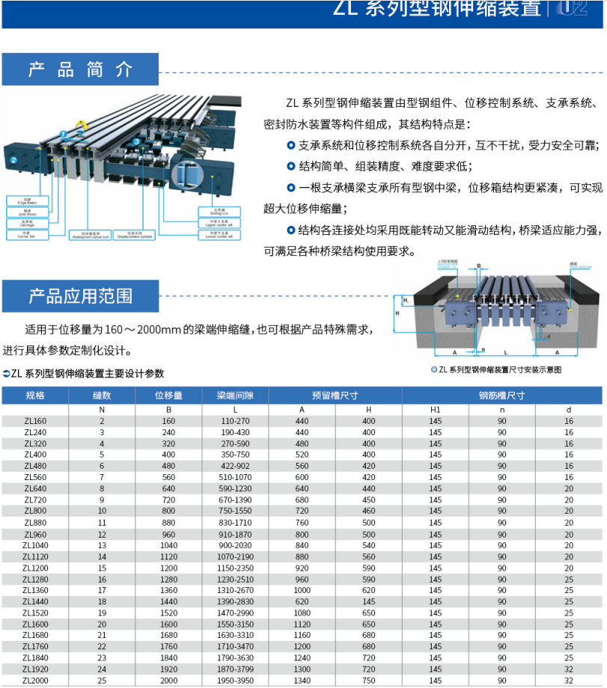
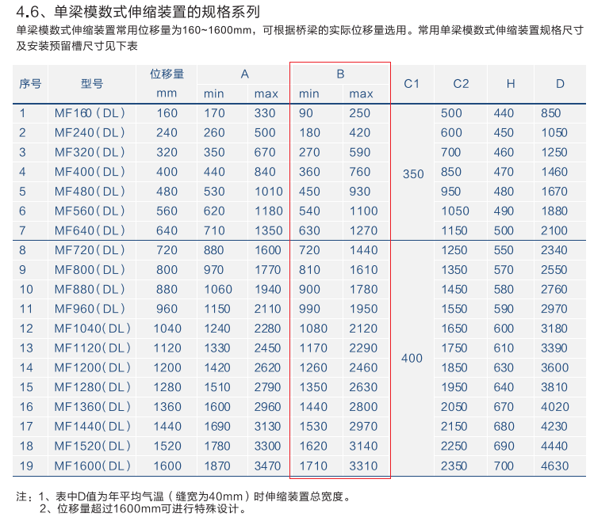
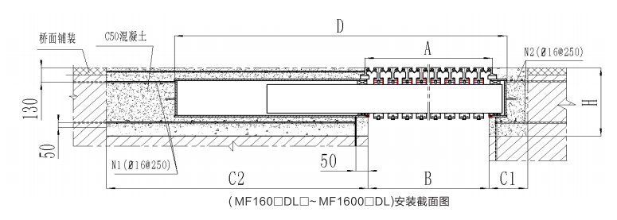
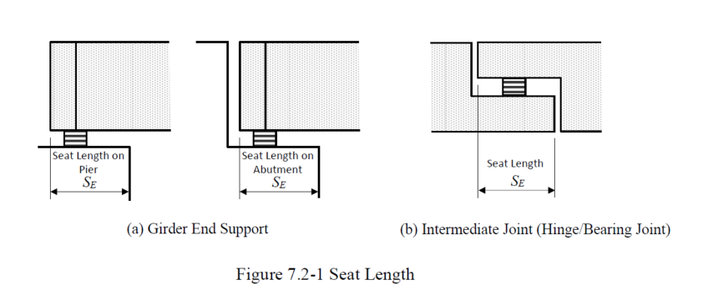
Seat Length Lp & Gap Calculation-20240801
 |  | NA | NA | SA | R3-1 |  | R1-1 |  | R4-4 |  | R1-5/R3-5 |  | R2-6 |  | R1-6 |  | W17 |  | W14
Location | - | NA 简支梁 | 钢梁 | SA 简支梁 | R3-1I梁 | R3-1钢梁 | R1-1I梁 | R1-1钢梁 | R4-4钢梁 | R4-4I梁 | R1-5钢梁 | R1-5I梁 | R2-6钢梁 | R2-6I梁 | R1-6 简支梁 | R1-6连续梁 | W17-Davao侧 | W17-Sumal侧 | W14-互通侧 | W14-陆地引桥 | W9-矮墩联 | W9-高墩联 | W4墩陆地引桥侧 | W4墩西引桥侧 | W1墩引桥侧 | W1墩主桥侧 | E1墩主桥侧 | E1墩引桥侧 | E5墩东引桥侧 | E5墩陆地引桥侧 | E9-高墩联 | E9-矮墩联 | EA | 备注
Seat Length Lp
Effective Span Length(m) | l | 35 | 35 | 33 | 38 | 38 | 33 | 38 | 40 | 45 | 33 | 42 | 36 | 30 | 42 | 45 | 45 | 40 | 40 | 45 | 45 | 45 | 95 | 95 | 127.5 | 127.5 | 127.5 | 127.5 | 95 | 95 | 45 | 45 | 45
Distance between two substructures | L | 35 | 35 | 33 | 38 | 38 | 33 | 38 | 40 | 45 | 33 | 42 | 36 | 30 | 42 | 45 | 45 | 40 | 40 | 45 | 45 | 45 | 45 | 95 | 95 | 127.5 | 127.5 | 95 | 95 | 45 | 45 | 45 | 45
Minimum Seating Length(m) | SEM | 0.875 | 0.875 | 0.865 | 0.89 | 0.89 | 0.865 | 0.89 | 0.9 | 0.925 | 0.865 | 0.91 | 0.88 | 0.85 | 0.91 | 0.925 | 0.925 | 0.9 | 0.9 | 0.925 | 0.925 | 0.925 | 1.175 | 1.175 | 1.3375 | 1.3375 | 1.3375 | 1.3375 | 1.175 | 1.175 | 0.925 | 0.925 | 0.925
Ground Type | - | Type 2 | Type 2 | Type 2 | Type 2 | Type 2 | Type 2 | Type 2 | Type 2 | Type 2 | Type 2 | Type 2 | Type 2 | Type 2 | Type 2 | Type 2 | Type 2 | Type 2 | Type 2 | Type 2 | Type 2 | Type 2 | Type 2 | Type 2 | Type 2 | Type 2 | Type 2 | Type 2 | Type 2 | Type 2 | Type 1 | Type 1 | Type 1
Seismic ground strain | ԑG | 0.00375 | 0.00375 | 0.00375 | 0.00375 | 0.00375 | 0.00375 | 0.00375 | 0.00375 | 0.00375 | 0.00375 | 0.00375 | 0.00375 | 0.00375 | 0.00375 | 0.00375 | 0.00375 | 0.00375 | 0.00375 | 0.00375 | 0.00375 | 0.00375 | 0.00375 | 0.00375 | 0.00375 | 0.00375 | 0.00375 | 0.00375 | 0.00375 | 0.00375 | 0.0025 | 0.0025 | 0.0025
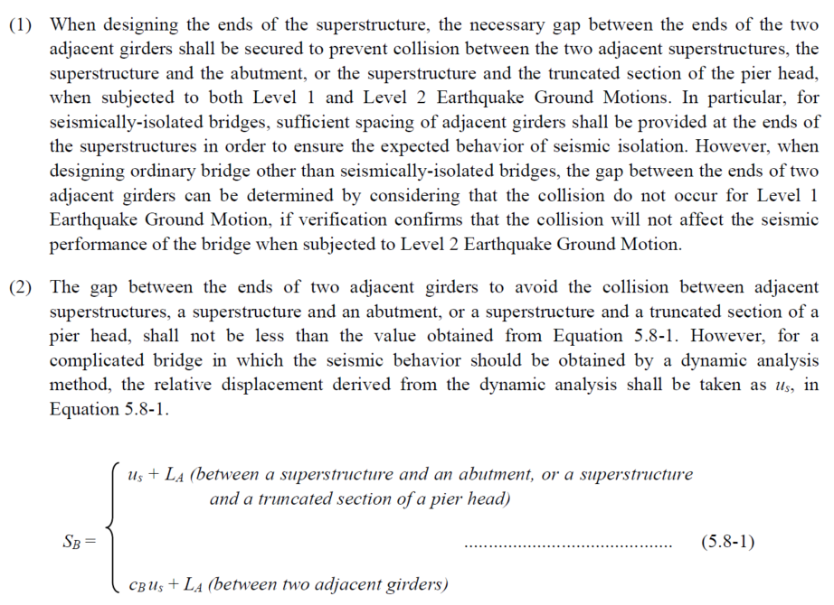
Relative displacement of the ground caused by seismic ground strain(m) | uG | 0.13125 | 0.13125 | 0.12375 | 0.1425 | 0.1425 | 0.12375 | 0.1425 | 0.15 | 0.16875 | 0.12375 | 0.1575 | 0.135 | 0.1125 | 0.1575 | 0.16875 | 0.16875 | 0.15 | 0.15 | 0.16875 | 0.16875 | 0.16875 | 0.16875 | 0.35625 | 0.35625 | 0.478125 | 0.478125 | 0.35625 | 0.35625 | 0.16875 | 0.1125 | 0.1125 | 0.1125
Maimum relative displacement between the superstructure and the edge of the top of the substructure.(m) (RP1000) | uR | 0.052 | 0.046 | 0.052 | 0.059 | 0.061 | 0.052 | 0.087 | 0.073 | 0.18 | 0.075 | 0.097 | 0.168 | 0.164 | 0.089 | 0.158 | 0.202 | 0.189 | 0.202 | 0.250 | 0.250 | 0.250 | 0.240 | 0.287 | 0.389 | 0.694 | 0.692 | 0.291 | 0.151 | 0.060 | 0.080 | 0.080 | 0.210
Seat length of the girder at the support(m) | SE | 0.18325 | 0.17725 | 0.17575 | 0.2015 | 0.2035 | 0.17575 | 0.2295 | 0.223 | 0.34875 | 0.19875 | 0.2545 | 0.303 | 0.2765 | 0.2465 | 0.32675 | 0.37075 | 0.339 | 0.352 | 0.41875 | 0.41875 | 0.41875 | 0.40875 | 0.64325 | 0.74525 | 1.172125 | 1.170125 | 0.64725 | 0.50725 | 0.22875 | 0.1925 | 0.1925 | 0.3225
Min. Seat Length(m) | Lp=Max(SE,SEM) | 0.875 | 0.875 | 0.865 | 0.89 | 0.89 | 0.865 | 0.89 | 0.9 | 0.925 | 0.865 | 0.91 | 0.88 | 0.85 | 0.91 | 0.925 | 0.925 | 0.9 | 0.9 | 0.925 | 0.925 | 0.925 | 1.175 | 1.175 | 1.3375 | 1.3375 | 1.3375 | 1.3375 | 1.175 | 1.175 | 0.925 | 0.925 | 0.925
Final Design | - | 1.030 | 1.035 | 1.030 | 1.080 | 1.040 | 1.080 | 1.040 | 1.040 | 0.940 | 1.040 | 1.080 | 1.040 | 0.940 | 1.080 | 0.990 | 0.990 | 0.990 | 0.940 | 0.990 | 0.990 | 0.990 | 1.240 | 2.300 | 2.000 | 2.000 | 2.000 | 2.000 | 2.300 | 1.240 | 1.240 | 1.240 | 0.990
Seat Length Check |  | OK | OK | OK | OK | OK | OK | OK | OK | OK | OK | OK | OK | OK | OK | OK | OK | OK | OK | OK | OK | OK | OK | OK | OK | OK | OK | OK | OK | OK | OK | OK | OK
Gap SB
Gap allowance for adjacent girder(m) | LA | 0.015 | 0.015 | 0.015 | 0.015 | 0.015 | 0.015 | 0.015 | 0.015 | 0.015 | 0.015 | 0.015 | 0.015 | 0.015 | 0.015 | 0.015 | 0.015 | 0.015 | 0.015 | 0.015 | 0.015 | 0.015 | 0.015 | 0.015 | 0.015 | 0.015 | 0.015 | 0.015 | 0.015 | 0.015 | 0.015 | 0.015 | 0.015
Maximum relative displacement between Sub and Sup.(m) | us | 0.052 | 0.046 | 0.052 | 0.12 | 0.12 | 0.139 | 0.139 | 0.253 | 0.253 | 0.172 | 0.172 | 0.332 | 0.332 | 0.247 | 0.247 | 0.391 | 0.391 | 0.452 | 0.452 | 0.5 | 0.5 | 0.527 | 0.527 | 1.083 | 1.083 | 0.983 | 0.983 | 0.211 | 0.211 | 0.16 | 0.16 | 0.1
Natural Periods (s) | T1 | 50 | 50 | 50 | 3.8 | 3.8 | 3.8 | 3.8 | 3.8 | 3.8 | 3.8 | 3.8 | 3.8 | 3.8 | 3.8 | 3.8 | 3.8 | 3.8 | 3.8 | 3.8 | 3.8 | 3.8 | 3.8 | 3.8 | 4.1 | 4.1 | 4.1 | 4.1 | 3.8 | 3.8 | 3.8 | 3.8
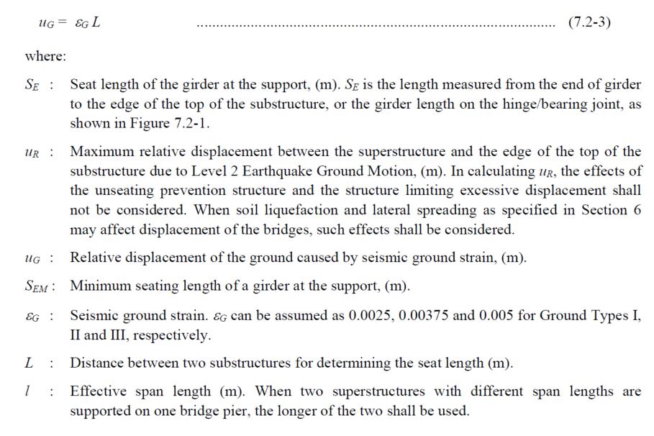
Natural Periods (s) | T2 | 3.7 | 3.7 | 3.7 | 3.7 | 3.7 | 3.7 | 3.7 | 3.7 | 3.7 | 3.7 | 3.7 | 3.7 | 3.7 | 3.7 | 3.7 | 3.7 | 3.7 | 3.7 | 3.7 | 3.7 | 3.7 | 3.7 | 3.7 | 3.8 | 3.8 | 3.8 | 3.8 | 3.7 | 3.7 | 3.7 | 3.7
Ratio of Natural Period | ΔT/T1 | 0.9260 | 0.9260 | 0.9260 | 0.0263 | 0.0263 | 0.0263 | 0.0263 | 0.0263 | 0.0263 | 0.0263 | 0.0263 | 0.0263 | 0.0263 | 0.0263 | 0.0263 | 0.0263 | 0.0263 | 0.0263 | 0.0263 | 0.0263 | 0.0263 | 0.0263 | 0.0263 | 0.0732 | 0.0732 | 0.0732 | 0.0732 | 0.0263 | 0.0263 | 0.0263 | 0.0263
Gap modification factor | cB | 1.4142135624 | 1.4142135624 | 1.4142135624 | 1 | 1 | 1 | 1 | 1 | 1 | 1 | 1 | 1 | 1 | 1 | 1 | 1 | 1 | 1 | 1 | 1 | 1 | 1 | 1 | 1 | 1 | 1 | 1 | 1 | 1 | 1 | 1
Gap(m) | cBus+LA | 0.088539105243 | 0.080053823869 | 0.088539105243 | 0.135 | 0.135 | 0.154 | 0.154 | 0.268 | 0.268 | 0.187 | 0.187 | 0.347 | 0.347 | 0.262 | 0.262 | 0.406 | 0.406 | 0.467 | 0.467 | 0.515 | 0.515 | 0.542 | 0.542 | 1.098 | 1.098 | 0.998 | 0.998 | 0.226 | 0.226 | 0.175 | 0.175 | 0.115
Final Design | - | 0.170 | 0.165 | 0.170 | 0.380 | 0.380 | 0.380 | 0.380 | 0.520 | 0.520 | 0.380 | 0.380 | 0.520 | 0.520 | 0.430 | 0.430 | 0.520 | 0.520 | 0.520 | 0.520 | 0.520 | 0.520 | 0.660 | 0.660 | 1.150 | 1.150 | 1.150 | 1.150 | 0.660 | 0.660 | 0.520 | 0.520 | 0.160 | 2023.10.12 主桥W1,E1两侧过渡墩的Gap调整
Gap Check |  | OK | OK | OK | OK | OK | OK | OK | OK | OK | OK | OK | OK | OK | OK | OK | OK | OK | OK | OK | OK | OK | OK | OK | OK | OK | OK | OK | OK | OK | OK | OK | OK
伸缩缝型号 |  | 160 | 160 | 160 | 320 |  | 320 |  | 400 |  | 320 |  | 400 |  | 320 |  | 400 |  | 400 |  | 400 | 400 | 480 | 480 | 640 | 640 | 640 | 640 | 480 | 480 | 400 | 400 | 160 | xcf
地震位移E1-100年 |  |  |  |  |  |  |  |  |  |  |  |  |  |  |  |  |  |  |  |  |  |  | 220 | 260 | 510 | 490 | 540 | 80 | 64 |  |  |  |  | xcf
使用位移 |  |  |  |  |  |  |  |  |  |  |  |  |  |  |  |  |  |  |  |  | 260 | 260 | 130 | 70 | 114 | 130 | 133 | 125 | 126 | 130 | 260 | 260 |  | xcf
 |  |  |  |  |  |  |  |  |  |  |  |  |  |  |  |  |  |  |  |  | 双侧 | 双侧 |  |  |  |  |  |  |  |  | 双侧 | 双侧

伸缩缝选型
SLS最大位移（远离桥墩中心线） | s1-1 | 2.4 | 66 | 2.4 | 2.1 | 66 | 2.4 | 66 | 66 | 8.8 | 66 | 2.8 | 66 | 2.8 | 2.8 | 11.5 | 11.5 | 8 | 8 | 18 | 65 | 65 | 0 | 45 | 32 | 76 | 59 | 103 | 0 |  | 0 | 0 | 0
SLS最小位移（靠近桥墩中心线） | s1-2 | -2.9 | -115 | -2.9 | -2.5 | -115 | -2.9 | -115 | -115 | -10.8 | -115 | -3.5 | -115 | -3.5 | -3.5 | -14.2 | -14.2 | -9.6 | -9.6 | -21 | -65 | -65 | 0 | -20 | -83 | -52 | -74 | -24 | 0 |  | 0 | 0 | 0
100年地震最大位移（远离桥墩中心线） | s2-1 | 11 | 27 | 12 | 12 | 30 | 11 | 35 | 35 | 62 | 31 | 21 | 53 | 74 | 12 | 76 | 76 | 72 | 57 | 120 | 73 | 88 | 45 | 130 | 255 | 245 | 271 | 173 | 28 | 76 | 77 | 50 | 52
100年地震最小位移（靠近桥墩中心线） | s2-2 | -11 | -27 | -12 | -12 | -30 | -11 | -35 | -35 | -62 | -31 | -21 | -53 | -74 | -12 | -76 | -76 | -72 | -57 | -120 | -73 | -88 | -45 | -130 | -255 | -245 | -271 | -173 | -28 | -76 | -77 | -50 | -52
1000年地震最大位移（远离桥墩中心线） | s3-1 | 52 | 46 | 59 | 59 | 61 | 52 | 87 | 73 | 180 | 75 | 97 | 168 | 164 | 89 | 158 | 202 | 189 | 202 | 250 | 118 | 213 | 178 | 287 | 389 | 694 | 692 | 290 | 89 | 60 | 211 | 93 | 152
1000年地震最小位移（靠近桥墩中心线） | s3-2 | -52 | -46 | -59 | -59 | -61 | -52 | -87 | -73 | -180 | -75 | -97 | -168 | -164 | -89 | -158 | -202 | -189 | -202 | -250 | -118 | -213 | -178 | -287 | -389 | -694 | -692 | -290 | -89 | -60 | -211 | -93 | -152
100年地震相邻两联梁端相对位移（远离为正） |  |  |  |  |  |  |  |  |  |  |  |  |  |  |  |  |  |  |  |  |  |  |  |  | 160 |  | 210
100年地震相邻两联梁端相对位移（靠近为负） |  |  |  |  |  |  |  |  |  |  |  |  |  |  |  |  |  |  |  |  |  |  |  |  | -193 |  | -205
满足SLS最小伸缩缝规格（单侧） | mm | 5 | 181 | 5 | 5 | 181 | 5 | 181 | 181 | 20 | 181 | 6 | 181 | 6 | 6 | 26 | 26 | 18 | 18 | 39 | 130 | 130 | 0 | 65 | 114 | 128 | 133 | 126 | 0 | 0 | 0 | 0
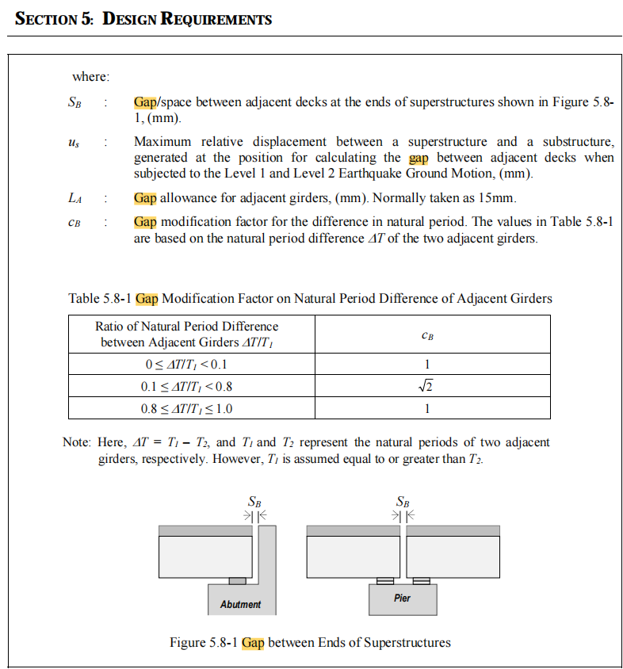
满足100年地震最小伸缩缝（单侧） | mm | 22 | 54 | 24 | 24 | 60 | 22 | 70 | 70 | 124 | 62 | 42 | 106 | 148 | 24 | 152 | 152 | 144 | 114 | 240 | 146 | 176 | 90 | 260 | 510 | 490 | 542 | 346 | 55 | 152 | 153 | 101
理论选型 |  | 160 | 160 | 160 | 160 |  | 160 |  | 240 |  | 160 |  | 320 |  | 240 |  | 320 |  | 400
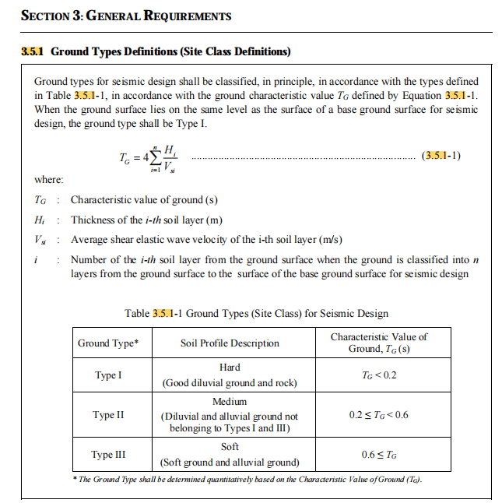
实际选型（SLS和100年，按照80模数选择） | mm | 160 | 160 | 160 | 320 |  | 320 |  | 400 |  | 320 |  | 400 |  | 320 |  | 400 |  | 400 |  | 400 |  | 480 |  | 800 |  | 800 |  | 480 |  | 400 |  |  | 2023.10.12 主桥W1,E1参考100年地震下梁端相对位移确定；
伸缩缝能容许的最小Gap(参考新筑) | mm | 110 | 110 | 110 | 270 |  | 270 |  | 350 |  | 270 |  | 350 |  | 270 |  | 350 |  | 350 |  | 350 |  | 422 |  | 750 |  | 750 |  | 422 |  | 350
伸缩缝能容许的最大Gap(参考新筑) | mm | 270 | 270 | 270 | 590 |  | 590 |  | 750 |  | 590 |  | 750 |  | 590 |  | 750 |  | 750 |  | 750 |  | 902 |  | 1550 |  | 1550 |  | 902 |  | 750
Gap | mm | 170 | 165 | 170 | 380 |  | 380 |  | 520 |  | 380 |  | 520 |  | 430 |  | 520 |  | 520 |  | 520 |  | 660 |  | 1150 |  | 1150 |  | 660 |  | 520 |  |  | 基于1000年地震计算设定数值
最大压缩量 | mm |  |  |  |  |  |  |  |  |  |  |  |  |  |  |  |  |  |  |  | 170 |  | 238 |  | 400 |  | 400 |  | 238 |  | 170
最大伸长量 | mm |  |  |  |  |  |  |  |  |  |  |  |  |  |  |  |  |  |  |  | 230 |  | 242 |  | 400 |  | 400 |  | 242 |  | 230
预留槽口尺寸(参考新筑) | mm |  |  |  |  |  |  |  |  |  |  |  |  |  |  |  |  |  |  |  | 500（宽）*400（高） |  | 560（宽）*420（高） |  | 720（宽）*460（高） |  | 720（宽）*460（高） |  | 560（宽）*420（高） |  | 500（宽）*400（高）

